Conheça a Lester
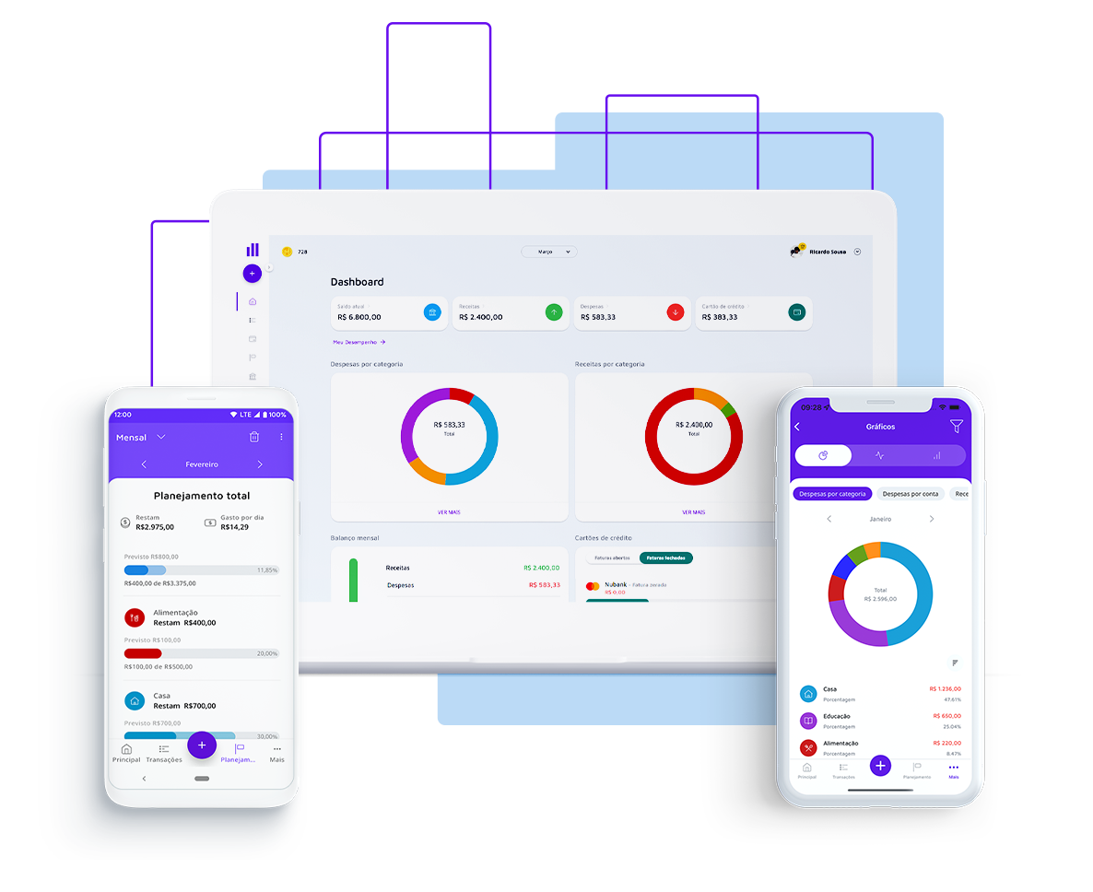

Seja bem vindo
Gerar liberdade financeira para as pessoas, foi com esse pensamento que nasceu a Lester, em 2014. Criada por Charles Chagas e Carlos Anfenas, dois estudantes de tecnologia, a Lester chegou para descomplicar o mundo das finanças! Queremos ajudar as pessoas a gerenciar suas contas, pagar menos taxas, serem aprovadas no cartão ideal para seus estilos de vida e até mesmo conseguirem aquele empréstimo desejado, tudo isso com muita segurança e transparência. Vamos, junto com você, olhar o presente e ver o futuro.

Acesse a próxima aba para visualizar sua planilha

